Sheet1
Hata Başlığı | Hata Önceliği | Açıklama | Ekler | Öncelik
Herhangi bir ürüne girildiğinde reklam ürünü düzgün görüntülenemiyor. | Yüksek | Özet: herhangi bir ürüne tıkladığında reklam geliyor fakat ürün farklı olmasına rağmen içeriğindeki bilgiler farklı çıkıyor. b Oluşturma Adımları 1-https://piratesquad.rocks/ sitesine giriş yap 2-anasayfada görünen herhengi bir ürüne tıkla 3-ürün bilgilerinde ekrana gelen reklama bak b Beklene Sonuç (Expected Results): Reklamda çıkan bilgiler reklamdaki ürünün bilgilerinin olması Asıl Sonuç (Actual Results): Reklamda çıkan bilgiler reklam için olan ürünün bilgileri değil reklam gelmeden önceki ürünün bilgileri | 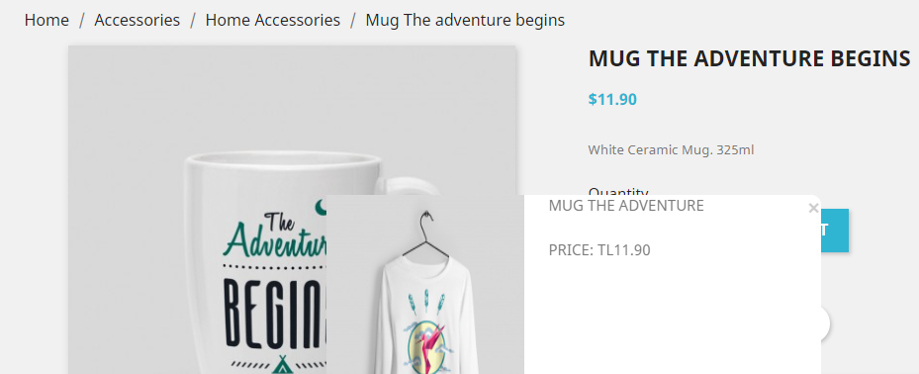 | Kritik
Herhangi bir ürüne girildiğinde kullanıcı reklamı kapatamıyor. | Yüksek | Özet: herhangi bir ürüne tıkladığında reklam geliyor fakat reklam kapanmıyor. b Oluşturma Adımları 1-https://piratesquad.rocks/ sitesine giriş yap 2-anasayfada görünen herhengi bir ürüne tıkla 3-önüne gelen reklamın kapama tuşuna tıkla b Beklene Sonuç (Expected Results): Reklamın kapama tuşuna bastıktan sonra kapanmması Asıl Sonuç (Actual Results): Reklamın kapama tuşuna basılmasına rağmen reklamın açık kalması | 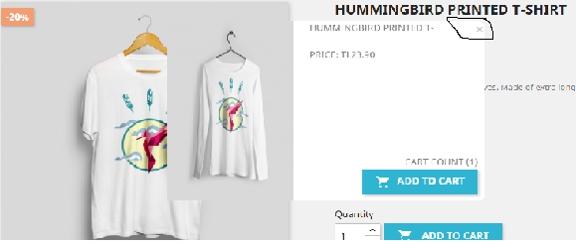 | Yüksek
clear all butonu sonuç vermiyor. | Orta | Özet: ürünler kısmında filtreleri temizlemek için bulunan clear all butonu yanıt vermiyor. b Oluşturma Adımları 1-https://piratesquad.rocks/ sitesine giriş yap 2-anasayfada alt kısımda bulunan "All products" butonuna tıkla herhangi bir filtreyi seç 3-filtrelerin üst tarafında "clear all" butonuna tıkla b Beklene Sonuç (Expected Results): "All products" sayfasını açması Asıl Sonuç (Actual Results): yanıt vermiyor |  | Orta
All products sayfasında sayfalar arası geçiş yapmıyor | Yüksek | Özet: ürünler kısmında ikinci sayfaya geçtikten sonra birinci sayfaya tıklayınca geçiş yapmmıyor. b Oluşturma Adımları 1-https://piratesquad.rocks/ sitesine giriş yap 2-anasayfada alt kısımda bulunan "All products" butonuna tıkla 3-alt tarafda bulunan 2 veya next butonuna tıkla 4-1 veya Previous butonuna tıkla b Beklene Sonuç (Expected Results): kullanıcının 2 nci sayfaya geçtikten sonra 1 nci sayfaya geçiş yapabilmesi Asıl Sonuç (Actual Results): kullanıcının 2 nci sayfaya geçiş yaptıktan sonra 1 nci sayfaya geçiş yapamaması |  | Düşük
Categories kısmında aynı anda iki filtre kullanılamıyor. | Yüksek | Özet: All product sayfasında ürünleri filtrelerken Categories kısmında iki filtreyi aynı anda kullandıramıyor. b Oluşturma Adımları 1-https://piratesquad.rocks/ sitesine giriş yap 2-anasayfada alt kısımda bulunan "All products" butonuna tıkla 3-FILTER BY kısmında bulunan Categories kısmında iki tana kutucuğu işaretle b Beklene Sonuç (Expected Results): kullanıcının aynı Categories kısmından iki filtreleme aracını kullanabilmesi Asıl Sonuç (Actual Results): kullanıcının aynı Categories kısmından ikinci filtreleme aracına tıkladığında sonuç alamıyor olması |  | Önemsiz
FILTER BY kısmında seçim yapılan kutucuktan kaldırılmak isteyince yanıt vermiyor. | Orta | Özet: All product sayfasında ürünleri filtrelerken Categories kısmında bir filtreyi kaldırmayı denediğimizde sayfa yanıt vermiyor. b Oluşturma Adımları 1-https://piratesquad.rocks/ sitesine giriş yap 2-anasayfada alt kısımda bulunan "All products" butonuna tıkla 3-FILTER BY kısmında bulunan Categories kısmında clothes kutucuğu işaretle 4-İşaretlenen kutuçuktan işareti kaldırmak için tekrar tıkla b Beklene Sonuç (Expected Results): kullanıcı filtrelemek için koyduğu işareti kaldırmak için kutucuğa tekrar tıkladığında işaretin kalkması ve sayfanın filtrelemeyi düzeltmesi Asıl Sonuç (Actual Results): kullanıcı filtrelemek için koyduğu işareti kaldırmak için aynı kutucuğa tekrar tıkladığında işaretin kalkması fakat sayfanın yanıt vermiyor olması | 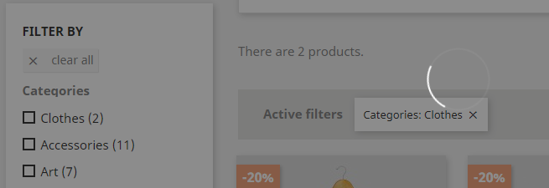
Ürünlerin Quick wiev özelliği kullanılamıyor. | Düşük | Özet: Sayfada herhangi bir ürünün üzerinde durulduğunda ürün için çıkan "Quick wiew" butonu sonuç vermiyor. b Oluşturma Adımları 1-https://piratesquad.rocks/ sitesine giriş yap 2-sayfadaki herhangi bir ürüünün üzerine mouse getir 3-"Quick wiew" butonuna tıkla b Beklene Sonuç (Expected Results): butona tıkladıktan sonra kullanıcıya ürün için hızlı bak özelliğini açması Asıl Sonuç (Actual Results): butona tıkladıktan sonra kullanıcıya sonuç vermiyor olması
FILTER BY kısmında Size seçmek istenildiğinde S seçeneği için çalışmıyor. | Orta | Özet: All product sayfasında ürünleri filtrelerken Size kısmında S seçeneği yanıt vermiyor. b Oluşturma Adımları 1-https://piratesquad.rocks/ sitesine giriş yap 2-anasayfada alt kısımda bulunan "All products" butonuna tıkla 3-FILTER BY kısmında bulunan Size kısmında S kutucuğu işaretle b Beklene Sonuç (Expected Results): Kullanıcı Size kısmında S kutucuğuna tıkladığında S ürünlerinin ekrana gelmesi Asıl Sonuç (Actual Results): Kullanıcı S kutucuğunu seçtikten sonra sayfa yanıt vermiyor.
FILTER BY kısmında Size seçmek istenildiğinde M seçeneği için çalışmıyor. | Orta | Özet: All product sayfasında ürünleri filtrelerken Size kısmında M seçeneği yanıt vermiyor. b Oluşturma Adımları 1-https://piratesquad.rocks/ sitesine giriş yap 2-anasayfada alt kısımda bulunan "All products" butonuna tıkla 3-FILTER BY kısmında bulunan Size kısmında M kutucuğu işaretle b Beklene Sonuç (Expected Results): Kullanıcı Size kısmında M kutucuğuna tıkladığında S ürünlerinin ekrana gelmesi Asıl Sonuç (Actual Results): Kullanıcı M kutucuğunu seçtikten sonra sayfa yanıt vermiyor.
İndirim butonuna tıkladıktan sonra indirimsiz ürünleride gösteriyor. | Düşük |  Özet: ana sayfadaki indirim kısmının üzerine tıkladığımızda indirimli ürünlerle birlikte indirimsiz ürünleri de gösteriyor. b Oluşturma Adımları 1-https://piratesquad.rocks/ sitesine giriş yap 2-anasayfada alt kısımda bulunan "20% OFF ON CLOTHES" butonuna tıkla b Beklene Sonuç (Expected Results): Sayfanın kullanıcıya indirimli ürünleri göstermesi Asıl Sonuç (Actual Results): Kullanıcıyı ana sayfaya yönlendiriyor ve indirimsiz ürünleri de gösteriyor.
FILTER BY kısmında herhangi bir bölümde iki tane ayrı filtre yapılamıyor. | Orta | Özet: All product sayfasında ürünleri filtrelerken herhangi biir bölümden iki tane farklı filtreye yanıt vermiyor. b Oluşturma Adımları 1-https://piratesquad.rocks/ sitesine giriş yap 2-anasayfada alt kısımda bulunan "All products" butonuna tıkla 3-FILTER BY kısmında herhangi bir bölümden iki tane filtreleme butonuna tıkla b Beklene Sonuç (Expected Results): Kullanıcı istediği filtre aracını seçtikten sonra sayfanın sonuçları göstermesi Asıl Sonuç (Actual Results): İki tane farklı filtreleme kutucuğu seçildiğinde sayfa yanıt vermiyor.
FILTER BY kısmında Price bölümünü çalışmıyor. | Orta | Özet: All product sayfasında FILTER BY kısmında Price bölümünde fiyat çubuklarını oynattıktan sonra sayfa yanıt vermiyor.Price filtresi diğer ürün filtrelerinden sonrasında da yanıt vermiyor. b Oluşturma Adımları 1-https://piratesquad.rocks/ sitesine giriş yap 2-anasayfada alt kısımda bulunan "All products" butonuna tıkla 3-FILTER BY kısmında Price bölümüne bul 4-Fiyat belirteç çubuklarının yerini değiştir b Beklene Sonuç (Expected Results): Çubukların çekildiği fiyat aralığındaki ürünlerin gösterilmesi Asıl Sonuç (Actual Results): Çubuklar oynatıldığında sayfa yanıt vermiyor.
FILTER BY kısmı Size hata veriyor | Orta | Özet: All product sayfasında Clothes+Women bölümünde Size filtresinde M butonu sonuç vermiyor. b Oluşturma Adımları 1-https://piratesquad.rocks/ sitesine giriş yap 2-anasayfada alt kısımda bulunan "All products" butonuna tıkla 3-HOME butonunun altında Clothes - Women seçimini yap 4-FILTER BY kısmında Size bölümünde M butonunu seç b Beklene Sonuç (Expected Results): M filtresinin sonucunu göstermesi Asıl Sonuç (Actual Results): M butonunu seçtikten sonra sayfa yanıt vermiyor.
indirimli ürün reklam kısmından sapete eklenemiyor | Kritik | Özet: Herhangi bir ürünü sepete ekledikten sonra gelen reklemdaki ürünü sepete eklemiyor. b Oluşturma Adımları 1-https://piratesquad.rocks/ sitesine giriş yap 2-anasayfada alt kısımda bulunan "All products" butonuna tıkla 3-Sayfada bulunan herhangi bir ürüne tıkla 4-Reklamda gelen ürün için "ADD TO CART" BUTONUNA TIKLA b Beklene Sonuç (Expected Results): Ürünün sepete eklenmesi Asıl Sonuç (Actual Results): Ürün sepete eklendi olarak gösteriyor fakat çıkan reklamdaki ürünü sepete eklenmiyor. Reklamdan önceki tıkladığımız ürünü sepete ekliyor. | video çekilebilir….
Sepetteki ürün miktarı artınca ödenecek fiyat değişmiyor. | Kritik | Özet: Herhangi bir ürünü sepete ekledikten sonra sepetteki ürünün miktarı artınca fiyat değişmiyor. b Oluşturma Adımları 1-https://piratesquad.rocks/ sitesine giriş yap 2-anasayfada alt kısımda bulunan "All products" butonuna tıkla 3-Sayfada bulunan herhangi bir ürüne tıkla 4-Ürünün yanında bulunun "ADD TO CART " butonuna tıkla 5-"PROCEED TO CHECKOUT" butonuna tıkla 6- Ürünün yanında bulunan ürün adetleri kutucuğunu arttır b Beklene Sonuç (Expected Results): Ürün miktarının arttığı kadar fiyatınında artması Asıl Sonuç (Actual Results): Miktar artıyor fakat fiyat aynı kalıyor
Sepette birkaç çeşit ürün olduğunda ürün kaldırmak istenildiğinde sadece 1 ürünü kaldırıyor. | Yüksek | Özet: sepete 3 veya daha fazla ürün eklenince sadece sepetten bir çeşit ürünü kaldırıyor. Sepetten daha fazla ürün kaldırmak için sayfayı yenilemek veye sepetten çıkıp tekrar sepete gelmek gerekiyor.b Oluşturma Adımları 1-https://piratesquad.rocks/ sitesine giriş yap 2-anasayfada alt kısımda bulunan "All products" butonuna tıkla 3-Sayfada bulunan ürünlerden farklı miktarlarda 3 ürün sepete ekle 4-Sayfanın sağ üst tarafında bulunan "Cart" butonuna tıkla 5-Kaldırılması istenilen iki ürünün yanında bulunan "çöp kutusu " simgesine tıkla b Beklene Sonuç (Expected Results): Kullanıcının 2 veya daha fazla ürünü sepetten kaldırabilmesi Asıl Sonuç (Actual Results): Kullanıcı sayfayı yenilemeden 2 faklı ürünü sepetten kaldıramıyor. | 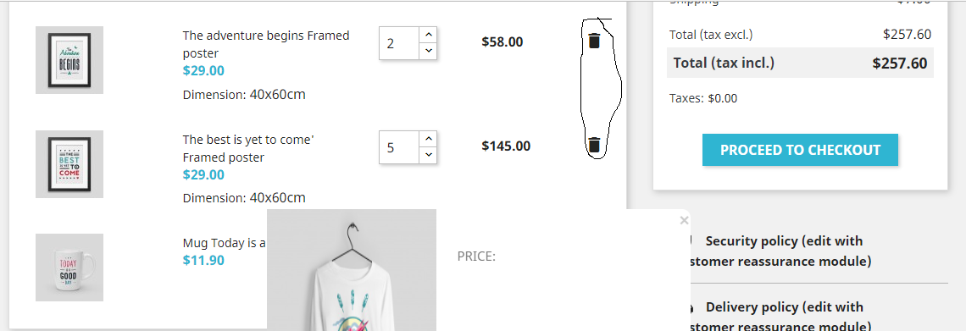
FILTER BY kısmında "Categories" kısmı "g" harfi düzgün görünmüyor. | Düşük | Özet:FILTER BY kısmında "Categories" yazmasına rağmen kullanıcı Cateqories olarak görüyor.b Oluşturma Adımları 1-https://piratesquad.rocks/ sitesine giriş yap 2-anasayfada alt kısımda bulunan "All products" butonuna tıkla 3-FILTER BY kısmında Categories üzerine gel ve F12'ye bas b Beklene Sonuç (Expected Results): Kullanıcının "Categories" olarak görmesi Asıl Sonuç (Actual Results): Kullanıcı "Cateqories" olarak görüyor.

